Feuil1
Élément | Emplacement ou Nom objet, animation
- Configurer la gestion du nombre d'enfants affichés | pagination uniquement pour Liste des concerts / Liste Agents (DataTables utilisés)
4. Ajouter Table plusieurs-plusieurs avec CRUD (auto) | Concertes
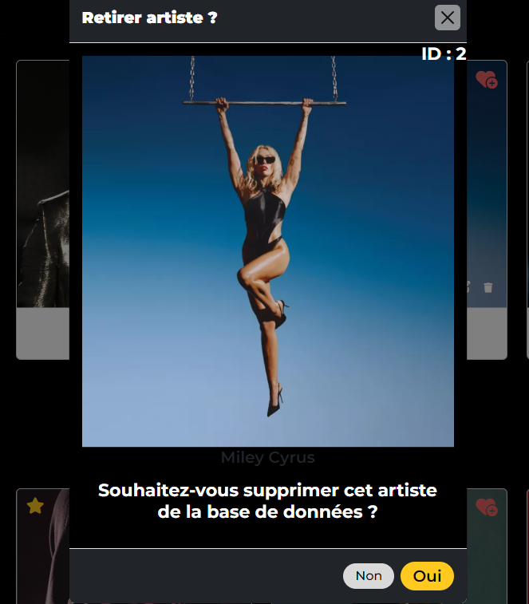
- Ajouter une table (ou plusieurs) pour avoir une relation plusieurs à plusieurs | Artiste(1..*)--(0..*)Concerte = > ArtisteConcert * L'ajout d'entités à la table intermédiaire se fait lors de la création de l'artiste, en sélectionnant les concerts | 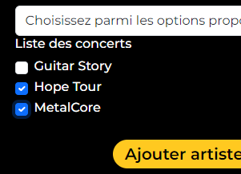
5. Utiliser JQuery (et autres librairies ThirdParty) | SummerNote, DataTables, toastr, bootstrap
- Afficher une page modale (infos aux choix) | /Artiste/Recherche -> Carte d'artiste -> bouton de suppression (ADMIN) ou /Favoris
- Ajouter une animation | Bouton de retour au début et progression (en bas à droite de la page) ou Counter(Dashboard, page d'accueil, détails sur les genres musicaux) ou Accordéon Privacy etc
- Ajouter deux Tableaux de bord présentant des données statistiques | /Dashboard (Admin ou Agent) (HomeController/Dashboard) - >service(les calculs)
- Ajouter une table de données pour statistiques (seed) | (les calculs ) -> GenreMusicalService , AgentService
6. Ajouter le ILogger | ArtisteController/UpsertPost
- Mettre en place le ILogger dans les actions de Create et Edit d'un enfant | ArtisteController/UpsertPost/Create||update
enregistrer l'action et le nom de l'enfant (information)
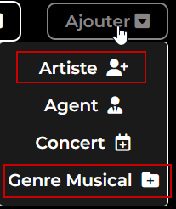
I18N | *ArtistController/GenreMusicalController *Artiste et GenreMusical Models... (Views/Upsert)

